关系图
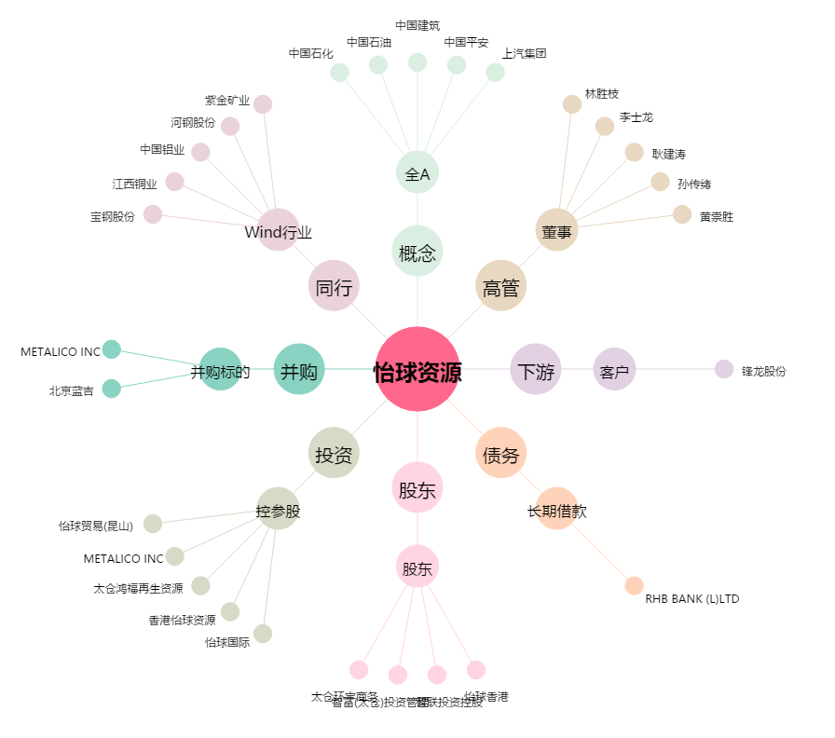
怡球资源[601388.SH] - 关系概览图

